Блузки Юбки Брюки Платья
Польская женская одежда Оптом от производителя ТМ J LONDON

http://jk-london.com/ Москва 8-977-882-77-85
Принимаем заказы в размерных рядах
42-52 (+6) Евр. = 48-58 РФ

№ п/п | Наименование | Состав | Фото | Артикул | Цвет | Размерный ряд | Цена | Заказ (кол-во размерных рядов | сумма
1 | Брюки Прямые классические из однотонной гладкой черной ткани(Италия) | Вискоза 80% Полиэстр 20% | 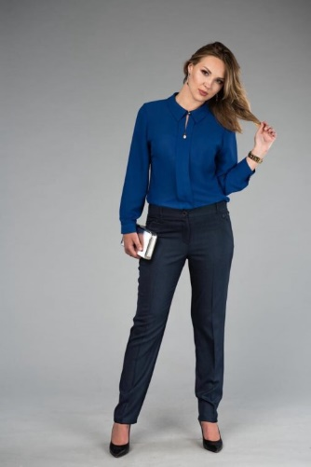 | 1044 | Черный | 42-52 (+6) | 1550 | 0 | 0 | фото-сессия | пока не будем получать
2 | Брюки Прямые классические из однотонной гладкой синей ткани | Вискоза 80% Полиэстр 20% |  | 10442 | Синий | 42-52 (+6) | 1550 | 0 | 0 | фото-сессия | пока не будем получать
4 | Брюки Зауженные из однотонной гладкой черной ткани | Вискоза 80% Полиэстр 20% | 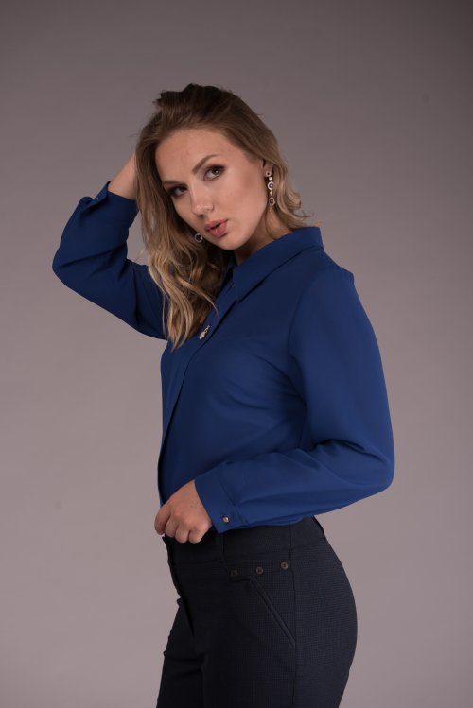 | 1041 | Черный | 42-52 (+6) | 1550 | 0 | 0 | фотосессия
5 | Брюки Зауженные из однотонной гладкой синей ткани (Италия) | Вискоза 80% Полиэстр 20% |  | 10412 | синий | 42-52 (+6) | 1550 | 0 | 0
9 | Брюки Зауженные брюки из стрейч габардина(Италия) | 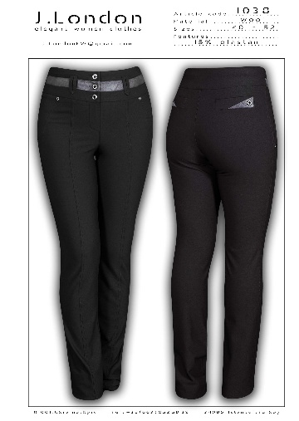 Вискоза 80% Полиэстр 20% |  | 1038 |  | 42-52 (+6) | 1650 | 0 | 0
13 | Брюки узкие брюки из итальянского трикотажа | Шерсть 80%, Полиэстр 20% |  | 10409 | мелкая зеленая клетка |  | 1650 | 0 | 0
15 | Брюки узкие брюки из итальянского трикотажа | Вискоза 80% Полиэстр 20% | 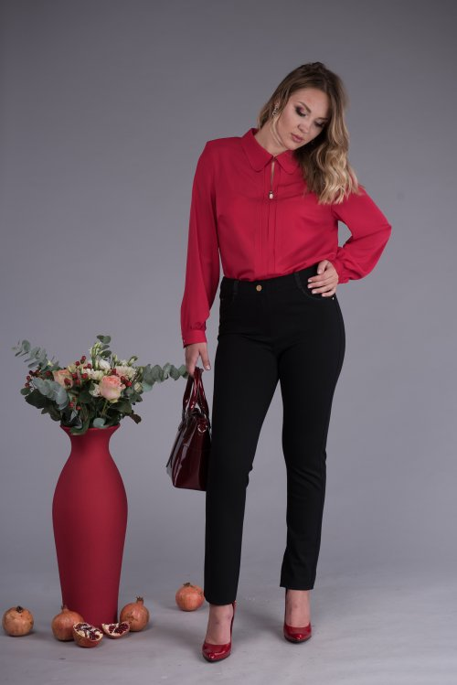 | 1001 | Черный |  | 1650 | 0 | 0
16 | Брюки узкие брюки из итальянского трикотажа | Вискоза 80% Полиэстр 20% | 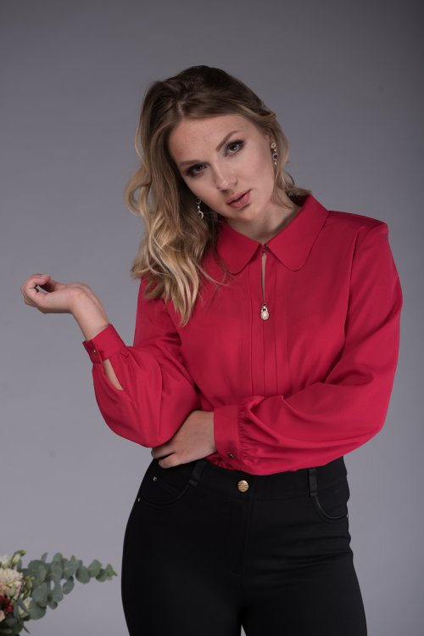 | 10012 | синий |  | 1650 | 0 | 0
17 | Брюки узкие брюки из итальянского трикотажа | Вискоза 80% Полиэстр 20% |  | 10018 | бордо |  | 1650 | 0 | 0
2 | Юбка Пестротканная из итальянской ткани | Шерсть 80% Полиэстр 20% | 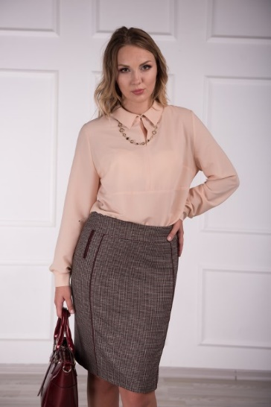 | 2005 | клетска мелкая | 42-52 | 1650 | 0 | 0
3 | Юбка Пестротканная из итальянской ткани | Шерсть 80% Полиэстр 20% |  | 21523 | клетка средняя |  | 1650 | 0 | 0
4 | Юбка Пестротканная из итальянской ткани | Шерсть 80% Полиэстр 20% |  | 21542 | клетка крупная |  | 1650 | 0 | 0
5 | Юбка Однотонная гладкая ткань(Италия) | Вискоза 80% Полиэстр 20% |  | 20303 | Черный |  | 1650 | 0 | 0 | фотосессия
6 | Юбка Однотонная гладкая ткань(Италия) | Шерсть 80% Полиэстр 20% | 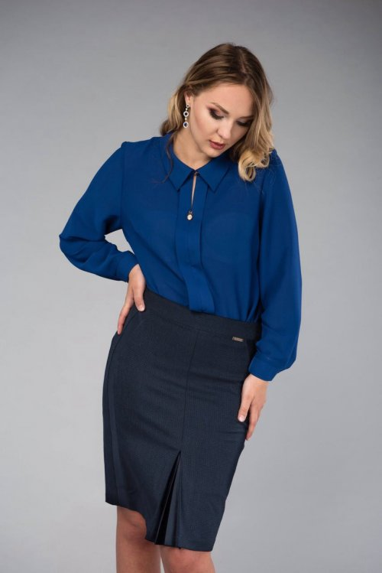 | 20702 |  |  | 1650 | 0 | 0
7 | Юбка Однотонная гладкая ткань(Италия) | Вискоза 80% Полиэстр 20% | 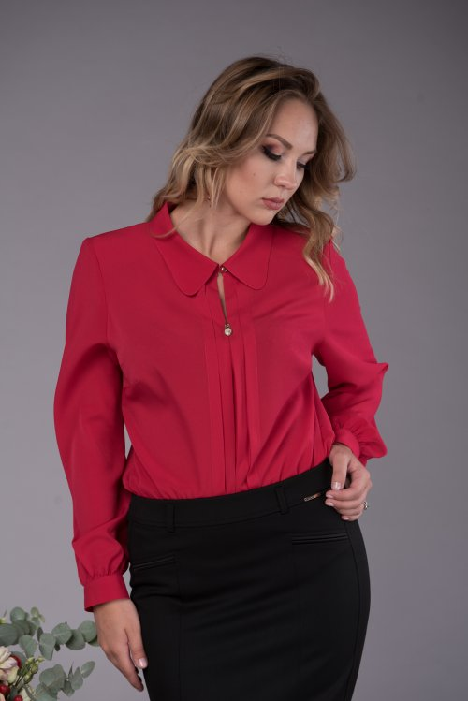 | 2036 |  |  | 1550 | 0 | 0
8 | Юбка Однотонная гладкая ткань(Италия) | Вискоза 80% Полиэстр 20% | 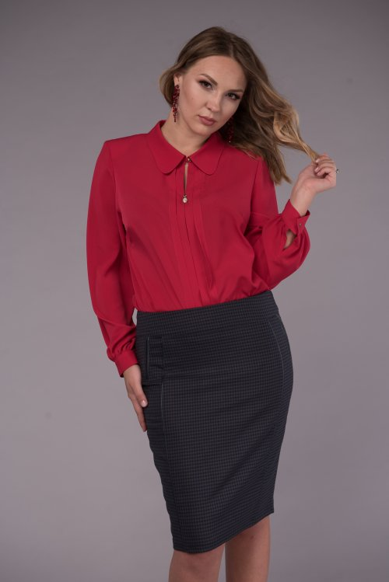 | 20050 |  |  | 1550 | 0 | 0 | фотосессия
9 | Юбка Пестротканная из итальянской ткани | Шерсть 80% Полиэстер 20% |  | 20052 | черный |  | 1650 | 0 | 0
1 | Юбка Пестротканная из итальянской ткани | Шерсть 80% Полиэстр 20% |  | 20052 | голубая клетка | 42-52 | 1650 | 0 | 0 | фотосессия | фото в понедельник
1 | Юбка Пестротканная из итальянской ткани | Шерсть 80% Полиэстр 20% |  | 20053 | кофе клетка | 42-52 | 1650 | 0 | 0 | фотосессия
10 | Юбка Однотонная гладкая ткань(Италия) | Вискоза 80% Полиэстр 20% | 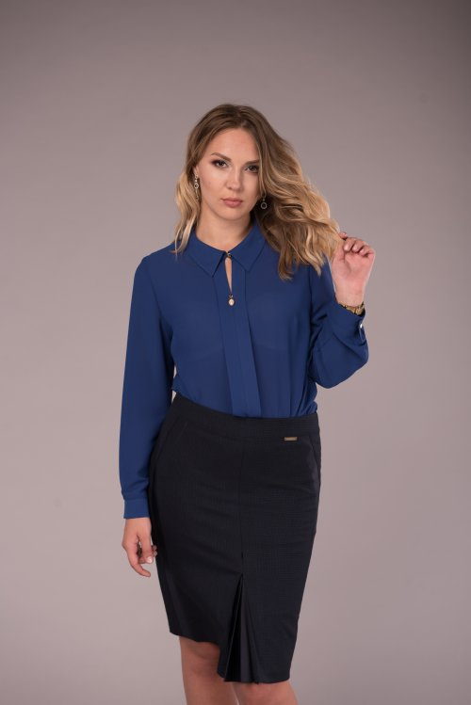 | 2070 | черный однотон |  | 1650 | 0 | 0
11 | Юбка Однотонная гладкая ткань (Италия) | Вискоза 80% Полиэстр 20% |  | 20012 | синий |  | 1650 | 0 | 0 | фотосессия
13 | Юбка Однотонная гладкая ткань (Италия) | Вискоза 80% Полиэстр 20% |  | 2001 | черный |  | 1650 | 0 | 0 | фотосессия
1 | Блузка | Вискоза 80% Полиэстр 20% |  | Электрик | 30024 |  | 1650 | 0 | 0
2 | Блузка | Вискоза 80% Полиэстр 20% |  | Молочный | 30031 |  | 1550 | 0 | 0
3 | Блузка | Вискоза 80% Полиэстр 20% | 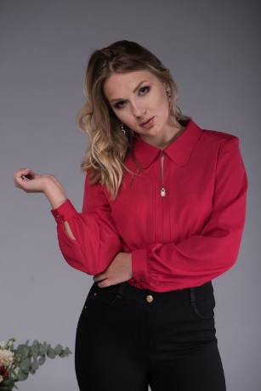 | Малиновый | 30025 |  | 1650 | 0 | 0
5 | Блузка | Вискоза 80% Полиэстр 20% |  | Пудра | 30057 |  | 1650 | 0 | 0
6 | Блузка | Вискоза 80% Полиэстр 20% |  | молоко | 30051 |  | 1650 | 0 | 0
9 | Блузка | Вискоза 80% Полиэстр 20% |  | молоко | 30031 |  | 1550 | 0 | 0
10 | Блузка | Вискоза 80% Полиэстр 20% |  | Пудра | 30037 |  | 1550 | 0 | 0
2 | Платье | Вискоза 80% Полиэстр 20% | 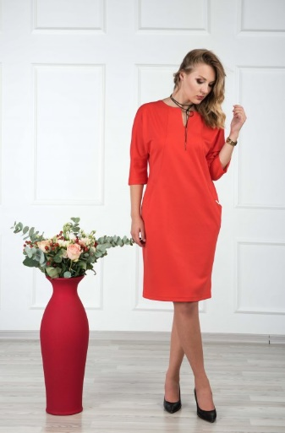 | 6387 | корал |  | 1870 | 0 | 0
3 | Платье | Вискоза 80% Полиэстр 20% |  | 6386 | сирень |  | 1870 | 0 | 0 |  | фотосессия
4 | Платье | Вискоза 80% Полиэстр 20% |  | 6389 | бирюза |  | 1870 | 0 | 0
6 | Платье | Шерсть 80% Полиэстр 20% | 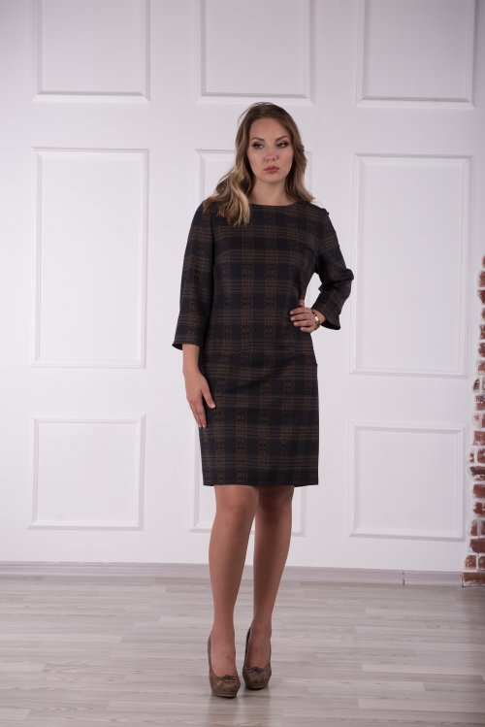 | 6522 | клетка |  | 2290 | 0 | 0
7 | Платье | Вискоза 80% Полиэстр 20% |  | 6488 | гранат |  | 2290 | 0 | 0
9 | Платье | Вискоза 80% Полиэстр 20% |  | 6489 | бирюза |  | 2290 | 0 | 0 |  | фотосессия
10 | Платье | Вискоза 80% Полиэстр 20% |  | 6482 | синий |  | 2290 | 0 | 0 |  | фотосессия
11 | Платье | Шерсть 80% вискоза 20% |  | 6392 | клетка |  | 2290 | 0 | 0
 | Платье | Вискоза 80% Полиэстр 20% |  | 6568 | Бордо | платье замша в бордовом цвете с карманами ( еще будет в синем № 6562) | 2290 | 0 | 0 |  | фотосессия
 | Платье | Вискоза 80% Полиэстр 20% |  | 6530 | Черное |  | 2970 | 0 | 0
12 | Платье | Вискоза 80% Полиэстр 20% |  | 653 |  |  | 2970 | 0 | 0
13 | Платье | Вискоза 80% Полиэстр 20% |  | 652 |  |  | 2290 | 0 | 0
14 | Платье | Вискоза 80% Полиэстр 20% |  | 6540 |  | черное замшевое платье с кожаными паетками | 2970 | 0 | 0 |  | фотосессия
15 | Платье Свитшот | Вискоза 80% Полиэстр 20% |  | 66910 |  |  | 1870 | 0 | 0
16 | Платье | Вискоза 80% Полиэстр 20% |  | 6548 |  | бордовое замшевое платье с жаккардовой вставкой | 2970 | 0 | 0 |  | фотосессия
17 | Платье | Вискоза 80% Полиэстр 20% |  | 631 | клетка серая | клетка серая Burberry с карманами | 2290 | 0 | 0 |  | фотосессия
 |  |  |  |  |  |  |  | 0 | 0

